Hoja1
2023-09-21 13:24:28

LA PAZ 28 - HAEDO 4460-2005
BUENOS AIRES luquearti@gmail.com
____________________________________________________________________________________
"TARUGOS YESO”
“p/ Pared de YESO o Durloc”

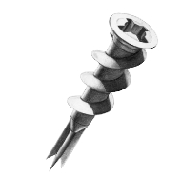

COD. | DESCRIPCION | PRECIO
TAYE-6 | Bolsa x 1000 Tarugo p/YESO Nº 6 | 23096.00
TAYE-8 | Bolsa x 500 Tarugo p/YESO Nº 8 | 15406.00

Con punta AUTOPERFORANTE

Precio por BOLSA

N

